Main
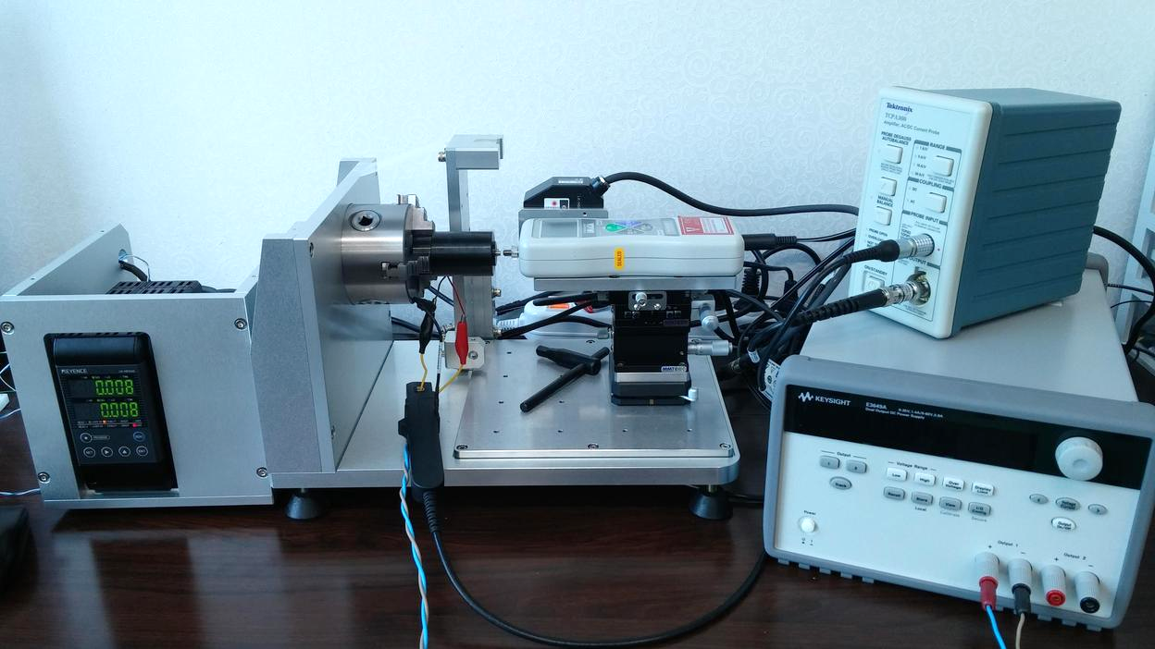
Open Source Experiment for Actuators ( Actuator Function Tester )

 | Current [mA] | Stroke [mm] | Force [N]
6.3
-0.172
0.16

Current
...
 |  | 전류-자기력 실험보고서
 |  |  |  |  |  | (단위 : mm)
 | 구분 |  | 초기전류변위 | 최대전류변위 | 변위차
 | 측정 1 |  | 1.507 | 1.479 | 0.027
 | 측정 2 |  | 0.614 | 0.598 | 0.016
 | 측정 3 |  | 1.662 | 1.592 | 0.069
 | 측정 4
 | 측정 5
...
 |  | 전류-자기력 실험보고서
3. 측정 결과
...
 | 1.507 |  | 0.614 |  | 1.662
6.269979418 | 0.060278271616 | 6.269979418 | 0.063115199828 | 6.269979418 | 0.060278271616
19.520049595 | 0.15673383082 | 19.548791613 | 0.088647553735 | 6.5861416132 | 0.060278271616
33.244363065 | 0.62766391399 | 33.56052526 | 0.37517730313 | 10.610024096 | 0.060278271616
48.003389173 | 1.2021418769 | 48.492003474 | 0.8914982377 | 15.654248209 | 0.060278271616
61.598363563 | 2.2135067844 | 61.742073651 | 1.4475361672 | 20.928408464 | 0.088647553735
76.127453529 | 3.212105515 | 75.710694272 | 2.153931292 | 25.757067444 | 0.19786928989
92.510403639 | 4.5114186361 | 90.167929194 | 3.1539484867 | 31.692294107 | 0.38085115956
102.55573884 | 5.8873288188 | 103.83475863 | 4.2390735277 | 38.964024594 | 0.67021783717
118.30636456 | 7.3809715224 | 117.7315242 | 5.5440605052 | 42.858567998 | 0.81064578366
132.86419654 | 9.1256823727 | 132.4761793 | 7.1994081168 | 47.902792111 | 1.0886647484
145.94181461 | 10.837768549 | 147.29268945 | 9.0136237083 | 54.628424261 | 1.3071082207
160.0254033 | 12.575387078 | 160.4996466 | 10.968267246 | 59.715761401 | 1.7312289884
174.26707309 | 14.31016868 | 174.15210502 | 12.776808981 | 64.874953585 | 2.0461280199
188.27880674 | 16.081830348 | 187.8907895 | 14.98393913 | 72.577814339 | 2.4276948644
201.96000718 | 17.908812117 | 202.6354446 | 17.182558494 | 76.659180857 | 2.6787630112
215.71306267 | 19.759907775 | 215.98611184 | 19.429405638 | 82.939311733 | 3.2943764332
229.10684294 | 21.730154418 | 229.55234421 | 21.721643633 | 88.342811068 | 3.7184972008
243.65030391 | 23.557136186 | 243.98083712 | 23.917426069 | 93.070872985 | 4.1511287531
257.97819975 | 25.615327604 | 258.10753883 | 26.399738255 | 99.580940003 | 4.7553944623
271.07018883 | 27.480607904 | 273.21146916 | 28.591265298 | 105.09940741 | 5.193699871
263.28110203 | 26.974216218 | 262.34698645 | 28.567151409 | 111.09211811 | 5.6844884517
247.73167043 | 25.528801294 | 247.90412254 | 27.371386167 | 116.32316534 | 6.3795358636
234.16543806 | 24.05927248 | 232.97264432 | 25.517453581 | 121.03685624 | 6.9838015727
220.26867248 | 22.301795453 | 219.9668813 | 23.708911846 | 128.0930216 | 7.6462243102
206.54435901 | 20.645029377 | 206.17071278 | 21.825191513 | 132.77797049 | 8.1824037422
191.79970391 | 18.87053078 | 193.20806278 | 19.856363334 | 139.53234466 | 8.9583036082
178.67897282 | 17.061989045 | 177.62988917 | 17.813775022 | 144.15980951 | 9.651932556
164.29359294 | 15.382527544 | 163.91994671 | 15.991048645 | 150.65550552 | 10.196622773
150.06629416 | 13.659093655 | 150.71298956 | 14.260522436 | 155.05303424 | 11.076070518
136.58628784 | 11.903035092 | 136.6868849 | 12.442051452 | 162.2816517 | 11.583880668
121.91348778 | 9.9639946593 | 121.6116966 | 10.729965276 | 167.02408462 | 12.332829716
107.59996295 | 8.3526194349 | 108.27540037 | 9.2802949602 | 172.9736823 | 13.047735626
94.076843606 | 6.7795427414 | 93.717568384 | 7.7625383669 | 177.74485724 | 13.860515558
79.734576755 | 5.3057585354 | 79.461527587 | 6.1497446784 | 182.90404942 | 14.503079798
66.340796489 | 3.8291374011 | 66.283312454 | 4.9610717576 | 189.19855131 | 15.095997795
50.978188009 | 2.6106767341 | 51.840448541 | 3.5809061826 | 195.0188099 | 15.959842435
38.690975426 | 1.7978968014 | 37.426326646 | 2.4305317926 | 199.45945164 | 16.58680357
23.184656857 | 0.7737657169 | 23.40022199 | 1.4007268517 | 205.8689216 | 17.416605072
9.9489576884 | 0.30283563373 | 11.601623708 | 0.54113760353 | 212.22090752 | 18.243569646
6.269979418 | 0.063115199828 | 6.269979418 | 0.060278271616 | 216.77651733 | 18.718755121
 |  |  |  | 223.66023058 | 19.588273618
 |  |  |  | 228.61822864 | 20.294668743
 |  |  |  | 234.16543806 | 20.97411305
 |  |  |  | 239.82761555 | 21.877674685
 |  |  |  | 245.15925984 | 22.428038758
 |  |  |  | 250.73521128 | 23.323089609
 |  |  |  | 255.89440347 | 24.013881629
 |  |  |  | 262.36135746 | 24.717439825
 |  |  |  | 267.31935552 | 25.524545901
 |  |  |  | 272.49291871 | 26.327396585
...
...
 |  | 전류-자기력 실험보고서
4. 결론
...

Stroke
...
 |  | 변위-자기력 실험보고서
 |  |  |  |  |  | (단위 : mA)
 | 구분 |  | 시작전류 | 최종전류 | 전류차
 | 측정 1 |  | 98.36 | 93.49 | 4.87
 | 측정 2
 | 측정 3
 | 측정 4
 | 측정 5
...
 |  | 변위-자기력 실험보고서
3. 측정 결과
...
 | 98.36
0.014382087951 | 0.060278271616
0.107683524 | 0.060278271616
0.10223526496 | 3.2021762663
0.22141593146 | 7.7455167976
0.20439012196 | 7.4405470148
0.25614858283 | 7.3923192352
0.36170860173 | 7.2433805041
0.4236825483 | 7.0689094191
0.4849754625 | 7.2121742938
0.45569107016 | 7.1738757629
0.5054064339 | 7.1696203706
0.55375973287 | 6.9951492856
0.60347509661 | 7.2320327912
0.66408697842 | 7.1923157963
0.72810402214 | 7.2433805041
0.78462970967 | 7.1667834424
0.80301758393 | 7.1852234757
0.86499153051 | 6.9965677497
0.91334482949 | 7.0930233089
0.95965503132 | 7.0391216728
0.98893942366 | 7.1327403038
0.90517244093 | 4.871708519
0.88610353429 | 4.8078776342
0.84864675339 | 4.6631942954
0.69677653266 | 4.4021968999
0.73831950784 | 4.3284367664
0.68043175554 | 4.2617689534
0.59189754615 | 4.1553841455
0.59121651377 | 4.0787870837
0.52175121101 | 4.0078638784
0.4509238435 | 3.8958052141
0.42436358068 | 3.8773651807
0.35762240745 | 4.149710289
0.34059659795 | 4.02914084
0.29292433135 | 3.4518259489
0.24252793523 | 3.3227457153
0.19349360388 | 3.3525334615
0.13220068968 | 3.2035947304
0.044347512669 | 2.0574757328
0.0034855698721 | 0.060278271616
...
 |  | 변위-자기력 실험보고서
4. 결론
...

Setup
...
가. 전류 | 나. 변위
0 | 0
62.4 | 13
224.2 | 25
434.7 | 38
594.95 | 51
779 | 63
974.85 | 76
1151.45 | 89
1311.9 | 101
1526.6 | 114
2899.6 | 0
2845.52 | 0.2
2785.04 | 0.4
2725.97 | 0.6
2661.77 | 0.8
2608.24 | 1
2546.47 | 1.2
2490.18 | 1.4
2432.95 | 1.6
2373.45 | 1.8
...
0 | 0
126.3 | 1
266.85 | 2
410.95 | 3
560.65 | 4
704.35 | 5
834.5 | 6
979.05 | 7
1113.2 | 8
1264.05 | 9
다. 자기력
...

